상품제안서
라메스프렌즈 멀티4in1+형광펜세트 | 상품코드: S43202

 |  |  |  |  |  |  | 02-713-8555 | www.synergygift.co.kr
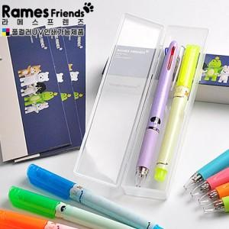

【상세/제작정보】 | <p><span style="font-size: 12pt;">기본수량 2백개 이상 - 실크 1도 인쇄 무료 (필기구나 케이스 중 선택)</span></p><p>&nbsp;</p>

【인쇄/포장옵션】 | 실크, 풀칼라 / 포장불가능

【공급단가】 | 수량 | 100~ | 200~ | 500~ | 1,000~ | 3,000~
*VAT별도 | 단가 | 2,730원 | 2,660원 | 2,580원 | 2,450원 | 2,410원

【상품 URL】 | https://www.synergygift.co.kr:443/src/goods_detail.php?gdno=43202

